상품제안서
락앤락 매직 메트로머그600ml | 상품코드: F10994

 |  |  |  |  |  |  | 02-412-0044 | www.easy1.co.kr
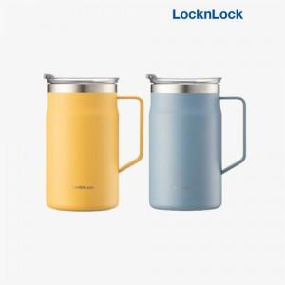

【상세/제작정보】 | .* 패드인쇄 (1도만가능) 500별도 /100개 이하 50000별도<p>* DTF인쇄(풀컬러가능)800원별도/ 100개이하 80000별도</p><p>&nbsp;</p>

【인쇄/포장옵션】 | 레이저, 개별인쇄 / 포장지포장

【공급단가】 | 수량 | 50~ | 100~ | 500~ | 1,000~ | 2,000~
*VAT별도 | 단가 | 20,370원 | 20,040원 | 19,560원 | 19,070원 | 18,740원

【상품 URL】 | https://dev.easy1.co.kr:443/src/goods_detail.php?gdno=10994

